Planilha1
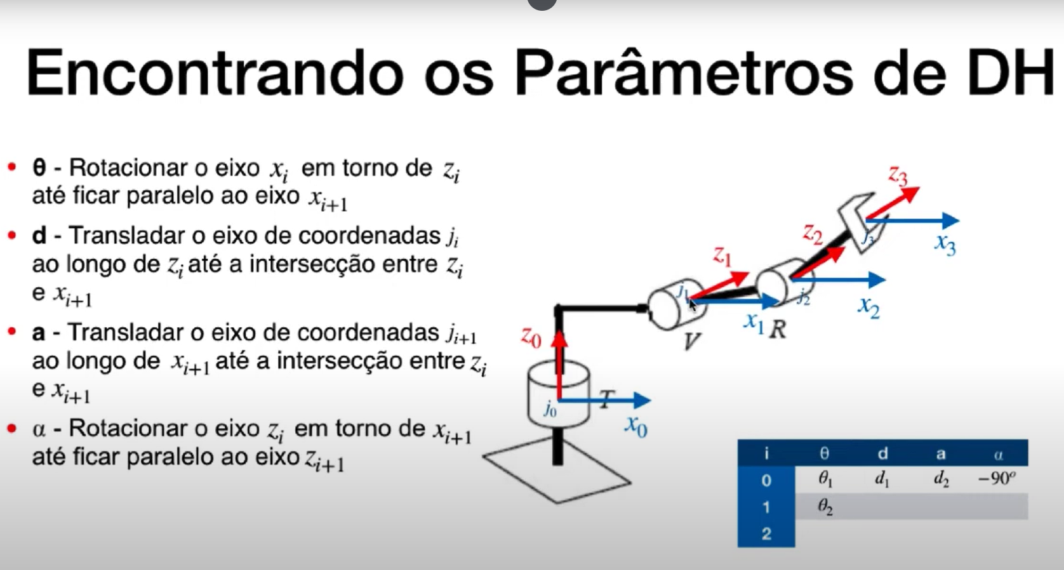
 | eixo Z |  | eixo X
i | θᵢ | dᵢ | aᵢ | α | Parâmetro | O que é? | Movimento associado
0 - 1 | var | 330 | 88 | 90 | θ (theta) | Ângulo de rotação em torno do eixo Z | Junta rotacional (variável)
1-2 | var - 90 | 0 | -310 | 0 | d | Deslocamento ao longo do eixo Z | Junta prismática (variável)
2-3 | var | 0 | -40 | 90 | a | Distância ao longo do eixo X | Fixo
3-4 | var | 305 | 0 | 90 | α (alfa) | Ângulo de torção em torno do eixo X | Fixo
4-5 | var | 0 | 0 | -90
5-6 | var | 86.5 | 0 | 0

